レイアウト
画面仕様 |  | システム名 | ユースケースグループ |  | ユースケース | 作成者 | 作成日 | 更新者 | 更新日
 |  | 航空チケット予約システム | ATRSカード会員サービス |  | ATRSカード会員情報を変更する | 電電 花子 | 2014-01-01

画面名 | ユーザ情報管理画面 |  | 画面ID | C201

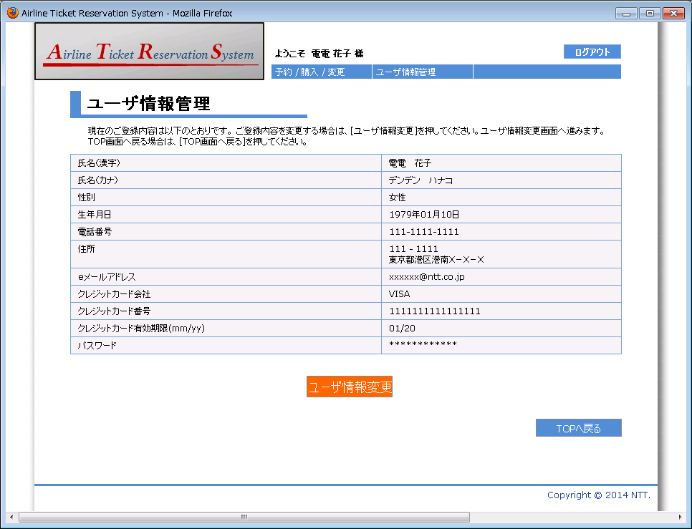

1
2
3
4
5

6
7
8
9
10
11
12
13

14
15

16
17

